ER図
プロジェクト名 |  |  |  |  | ドキュメント名 |  |  |  |  |  |  | 作成日 | 作成者
記載例プロジェクト |  |  |  |  | テーブル定義書 |  |  |  |  |  |  | 2026/10/01 | Presire

データベース情報
データベース名 |  | library_db |  |  |  |  | RDBMS | PostgreSQL 16
バージョン |  | 16.4 |  |  |  |  | 文字コード | UTF8
照合順序 |  | ja_JP.UTF-8 |  |  |  |  | タイムゾーン | Asia/Tokyo
ストレージエンジン |  | heap (既定) |  |  |  |  | マイグレーション管理 | SQLマイグレーションファイル (db/migrate) で管理

ER図

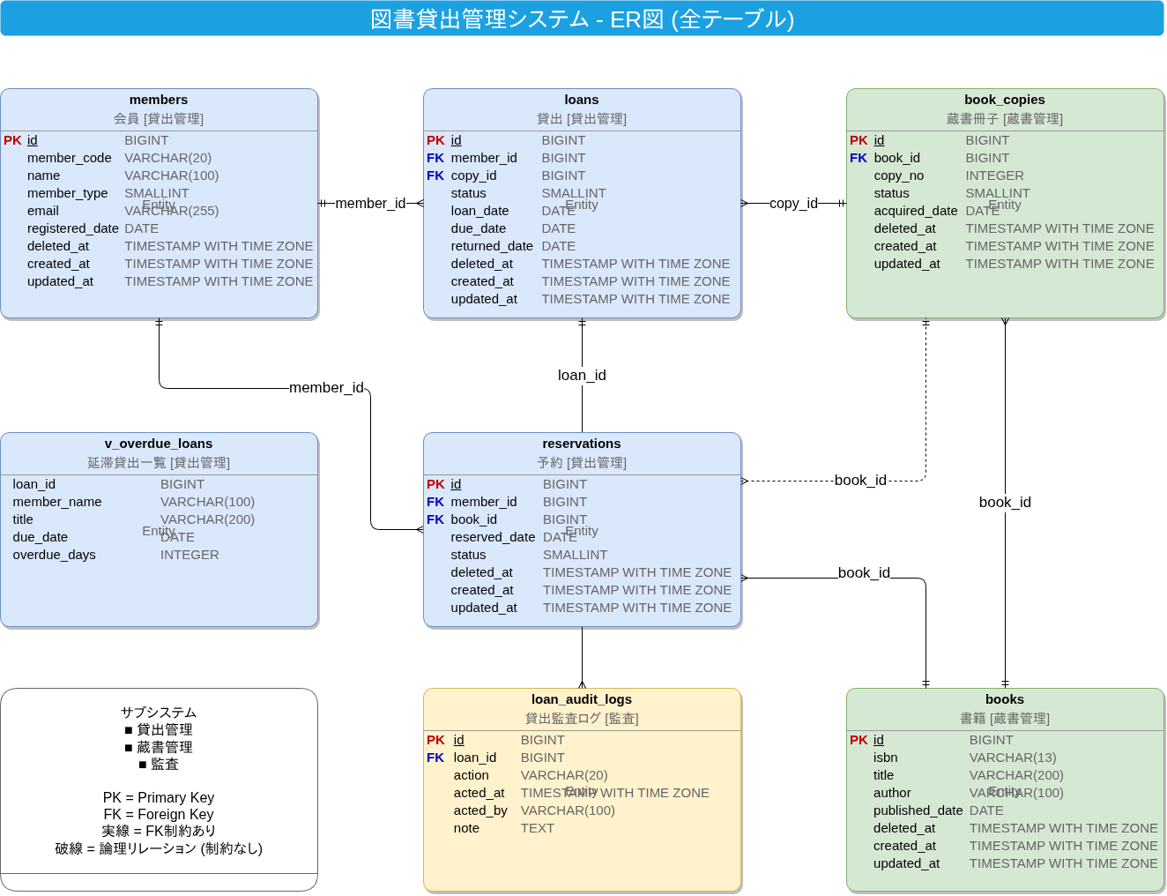

リレーション一覧
No. | 親テーブル |  | 親カラム |  |  | 子テーブル | 子カラム |  | カーディナリティ | 制約 | 備考
1 | books |  | id |  |  | book_copies | book_id |  | 1:N | FK | 書籍と蔵書冊子の所有関係
2 | members |  | id |  |  | loans | member_id |  | 1:N | FK | 会員と貸出の利用関係
3 | book_copies |  | id |  |  | loans | copy_id |  | 1:N | FK | 蔵書冊子と貸出の対象関係
4 | members |  | id |  |  | reservations | member_id |  | 1:N | FK | 会員と予約の要求関係
5 | books |  | id |  |  | reservations | book_id |  | 1:N | FK | 書籍と予約の対象関係 (書籍単位で予約を受け付ける)

6 | loans |  | id |  |  | loan_audit_logs | loan_id |  | 1:N | FK | 貸出と監査ログの履歴関係 (監査スキーマへの参照)

7 | book_copies |  | id |  |  | reservations | book_id |  | 1:N | 論理 | 予約は書籍単位のため冊子との対応は制約なし。 貸出時に冊子を割り当てる。

凡例
記号 |  |  |  | 意味
PK |  |  |  | 主キー (Primary Key)
FK |  |  |  | 外部キー (Foreign Key)
実線 |  |  |  | 外部キー制約あり
破線 |  |  |  | 論理リレーション (制約なし)

